Feuil2
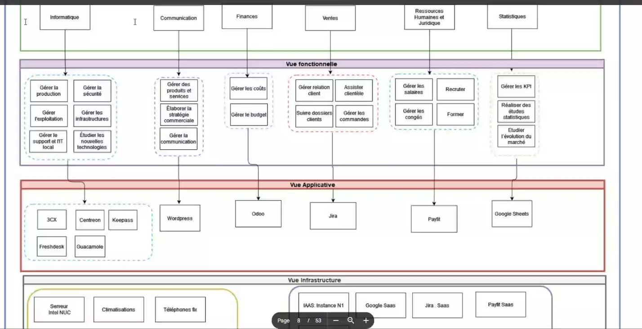
A1 – Analyse et définition de la stratégie des systèmes d’information
Mettre en place un dispositif de veille technologique en français et en anglais en identifiant les besoins des métiers de l’entreprise afin d’anticiper les technologies émergentes (robotique, IOT, intelligence artificielle, blockchain…) dans l’objectif de restituer les résultats aux décideurs | A1C1 | Projet MSAL : Demande Anis Etudes Technique ?
Collecter les besoins des directions métiers de l’entreprise afin de bâtir le projet de développement du SI dans le respect des besoins et attentes des directions métiers et de vérifier son alignement stratégique | A1C2 | Projet CRM 3.0 (new graphisme) nouvelle pagination, nouvelle fonctionnalité Projet CRM 4.0/ICD ? Projet TMA ?
Analyser la stratégie de l’entreprise en étudiant son environnement et son fonctionnement afin de pouvoir établir un diagnostic de son système d’information | A1C3 | Contexte de la mission/ Analyse du context | l’environnement économique , l’activité métier de l’entreprise, les parties prenantes -la gestion stratégie, opérationnelle et techno du S.I., le SI et les acteurs analyse et synthétise par écrit son diagnostic. présente ses préconisations
Cartographier un système d’information existant selon les 4 niveaux (métier, fonctionnel, applicatif et infrastructure) afin d’avoir une bonne connaissance de l’ensemble de ses composants | A1C4 | Contexte de la mission/ Analyse du context | = >
Identifier les informations sensibles, les risques, les zones critiques et les chemins d’attaque possibles d’un système d’information existant à l’aide de la cartographie afin d’aider le/la RSSI à définir une politique de sécurité | A1C5 | Contexte de la mission/ Analyse du context | PSSI de Ausy : comment il gère les accès de droit niveau de confidentialité intégrité : comment gère la sauvegarde et la réparation dispo : SLA des logiciels internes gestion des risques : de l'information (publication ...) Pas besoin de matrices mais tableau (exemple congrès) | Besoin de la PSSI : avec info sur l'accès aux données (droits), l'intégrité (save, repair), disponibilité (SLA), gestion risques | Info à voir avec Amine
Elaborer la stratégie informatique de l’entreprise en analysant les objectifs et la stratégie générale tout en tenant compte du schéma directeur afin de proposer des projets d’évolution, d’adaptation ou de migration du système d’information en accord avec le développement de l’entreprise et les besoins en cybersécurité | A1C6 | Contexte de la mission/ Analyse du context | possibilité de faire sur domusvi montre que j'ai compris ma mission sinon sur Ausy menace (pb concurence) menace (marche concurrentiel | SWOT sur AUSY (voire Domusvi si motivé) | Moi solo + Info à voir avec Amine
Présenter des propositions de projet d’évolution de S.I. au comité de direction/à l’entreprise en les priorisant afin d’accompagner le développement de l’entreprise en cohérence avec la stratégie définie | A1C7 | PTDR : NA | MAIS en vrai parler des choses à améliorer dans l'équipes ? (rédaction US, TMA, …) | Pas eu les infos nécessaires

A2 – Pilotage d’un projet Système d’Information | Compétences
Identifier l’ensemble des étapes de réalisation du système d’information pour organiser le projet en tâches et livrables en répartissant les activités en fonction des ressources humaines, techniques et financières à mobiliser | A2C1 | Projet ICD ? Info avec les Diag, test fonc … !! On est en API mnt (pas FTP), parler de pk on a changé Projet MSAL ? => répartition de la recherche du dev et de l'application des modifs par tous et des test
Concevoir les cahiers des charges technique et fonctionnel d’un projet de développement S.I. à l’aide des besoins utilisateurs collectés afin de cadrer le développement | A2C2 | Organisation Equipe presenter le backlog | En agile CDC = Backlog + projet ICD
Gérer un projet agile en utilisant les méthodes et outils adaptés à ce mode de fonctionnement pour tester, modifier et procéder par itération afin de réduire les délais de remise des projets de développement S.I. | A2C3 | Organisation Equipe | Agile
Etablir des tableaux de bord de suivi de performance (qualitative et quantitative) de l’ensemble des ressources allouées à chaque étape-projet pour anticiper, visualiser et corriger les écarts en temps réel afin de limiter les contraintes de ressources et les retards dans la réalisation du projet | A2C4 | Projet TMA | Agile + Info sur les indicateurs (vélocité, nb bug, …)
Définir des indicateurs clés de performance selon une méthode spécifique (SLA, ITIL, TRS…) afin de concevoir des tableaux de bord d’analyse de performance d’un système d’information et déceler des pistes éventuelles d’amélioration | A2C5 | Contexte de la mission Demander celle en le lien entre Ausy et Domusvi demander surtout les indicateurs Méthode ITIL : demander à Domus s'il y a des normes qu'il respecte demander au chef de projet les KPA | SLA en général demadner SLA Ausy-Domusvi Norme au Sein du SI (ISO, ITIL, GREEN, …) | Info à voir avec Amine/Olivier/Damien Demadner à Laurent/Aurélien
Définir des indicateurs clés de performance opérationnelle à partir des outils du lean IT afin d’élaborer des propositions d’amélioration continue du système d’information en termes de coûts informatiques et de satisfaction utilisateurs | A2C6 | Contexte de la mission Outil managérial voir les critères de choix qui plait à Domus et pourquoi tel personne est bien pour cette mission (en se plaçant d'Ausy) | Info sur les personnes qu'a proposer Ausy Critère : Com ? Riqueur ? (Ali qui est de Lille) Parler de ce qu'il leur plaît chez moi
Définir des indicateurs clés Green IT et liés à l’Informatique responsable afin d’évaluer les impacts RSE des ressources informatiques du S.I. et d’élaborer des propositions d’amélioration continue du S.I. | A2C7 | ?? Contexte de la mission Demander à mon entreprise : Savoir s'ils ont un projet passer de server à cloud => RSE | Projet Green, RSE ? Sinon à qui demander | Info à voir avec Amine/Landry
Appliquer les composants de management des processus (business process management) afin d’assurer le suivi de la réalisation d’un système d’information existant en utilisant un logiciel de pilotage de gestions des flux | A2C8 | Contexte de la mission Demande à Ausy Permet de faire le lien avec Domsuvi parler du lien avec eux | logiciel BPM : entités externes, processus, données et flux | Info à voir avec Amine/Landry ?

A3 – Management d’un projet informatique dans un environnement agile en collaboration avec les parties prenantes
Piloter les prestataires extérieurs éventuels gérant les ressources informatiques d’un système d’information existant listées dans la cartographie établie afin de sécuriser la mise en oeuvre technique | A3C1 | complique à faire car je suis le prestataire | NA
Conduire une équipe projet en diffusant les fondamentaux de l’agilité : adaptation, flexibilité et amélioration continue au sein de l’équipe afin d’être en mesure d’absorber les changements de priorité qui peuvent intervenir dans un contexte de forte contrainte de temps et d’incertitudes | A3C2 | MSPR Optimisation ?? -> flemme et déjà 1 MSPR aprler | MSPR ??
Communiquer avec l’équipe en adoptant les modes de communication adéquats selon les cultures et la langue des collaborateurs afin de garantir l’intégration de tous les membres de l’équipe | A3C3 | NA : Juste bon sens
Proposer des solutions innovantes afin de favoriser les interactions au sein de l’équipe et d’anticiper des conflits de travail liés aux malentendus multiculturels | A3C4 | Organisation de l’équipe rapidement parler des discussions que l'on a qu'il n'y a pas de tabous que malgre sorti avec Ausy | Discussion ouverte après DSM, visite Paris-Lyon | Info Hana/Laurent
Concevoir un processus de communication régulier au sein de l’équipe afin de synchroniser les activités quotidiennes et mettre en place un fil de discussion à l’aide d’outils numériques | A3C5 | Organisation de l’équipe lister les logiciels de com : azure, discord, team | Liste des logiciels d'échanges : discord, Teams, Azure, réunion (Start Week, Démo, Pres projet...) Avec la liste des moyens de communications, reste en contact | Demadner à Laurent/Aurélien ??
Animer des réunions à distance afin de maintenir une dynamique de groupe et renforcer l’esprit d’équipe des membres en télétravail et/ou à distance | A3C6 | Organisation de l’équipe outil pour gerer les retro et les poker
Concevoir un processus de partage d’information afin de faciliter la collaboration entre les membres en télétravail et/ou à distance en utilisant des outils numériques | A3C7 | Organisation de l’équipe comment on presente les info : diapo et réunion, diagramme UML, avec des schéma partage d'info : schéma, diagramme, impact tableau qui sont montré |  | Info à voir avec Amine/Landry
Accompagner l’équipe dans l’appropriation du travail à distance ou du télétravail en proposant des solutions managériales afin de favoriser la motivation et la résilience et permettre ainsi de préserver équilibre entre vie professionnelle/vie privée dans un souci de productivité et de bien-être | A3C8 | Contexte de la mission / Organisation de l’équipe explication de comment je ressens le teletravail | Parler des dérogation de Télétravail, de gain de productiivité vue (temps com ++, fréquence de com --, moins solicité en télétravail) | Info à voir avec Amine/Landry ?

A4 – Pilotage de l’informatique décisionnelle d’un système d’information (business intelligence & big data)
Collecter les besoins en données des directions métiers de l’entreprise afin d’avoir une vision structurée de l’ensemble des données du système d’information et partager la stratégie Data globale avec le comité de direction | A4C1 | MSPR BIG DATA : Gestion des données Schéma flux (BPM ?)
Définir une architecture business intelligence à partir des orientations stratégiques arrêtées avec le comité de direction afin de mettre à disposition des utilisateurs métiers les données structurées d’un S.I. | A4C2 | MSPR BIG DATA : Techno et outils
Définir une stratégie big data (de la collecte aux traitements des données) à partir des orientations stratégiques arrêtées avec le comité de direction afin d’aider l’entreprise à mieux comprendre ses clients et à créer de nouveaux services | A4C3 | MSPR Big Data : remplissage DT (+ieurs sources, +ieurs BDD prod)
Proposer des modèles statistiques et de data science (machine learning) à mettre en pratique aux directions métiers afin de détecter des nouveaux services, anticiper des besoins et résoudre des problématiques métiers de l’entreprise | A4C4 | NA : Inventer prédiction, prévisions ?
Organiser les sources de données sous forme de résultats exploitables (data visualisation) pour alimenter les outils décisionnels et visualiser les résultats de façon compréhensible permettant d’aider les directions métiers à la prise de décision | A4C5 | MSPR Big Data PowerBI : avec Dahsboard Mensuel
Définir les données de référence de l’entreprise à partir des données utilisées pour créer un référentiel de données afin d’assurer la mise à disposition de données cohérentes aux directions métiers | A4C6 | MSPR Big Data : Analyse de l'entreprise et de leurs besoins en terme de donées, validation données
Créer un entrepôt unique à partir du référentiel de données établi pour centraliser les informations stratégiques de l’entreprise et répondre rapidement aux besoins métiers | A4C7 | NA : PTTDR c'est quoi
Assurer la qualité des données en utilisant les outils de gestion de la qualité de données pour garantir l’exactitude, la cohérence, la synchronisation et la traçabilité des données afin de satisfaire les besoins d’accessibilité des utilisateurs métiers | A4C8 | MSPR Big Data Outil de nettoyage de données (Power BI)
Appliquer les procédures de sécurité établies par le / la RSSI de l’entreprise afin d’assurer la confidentialité et la sécurité des données et garantir une mise en conformité avec les obligations légales du RGPD | A4C9 | MSPR Big Data => RGPD, protection données, réplication Contexte de la Mission ?? PSSI, RSSI et RDPG

A5 – Développement d’une solution applicative spécifique et métier selon le projet de développement S.I.
Collecter les besoins métiers des utilisateurs en menant des interviews auprès d’eux pour comprendre leurs activités et leurs contraintes métier afin d’étudier les opportunités et la faisabilité technologique d’une solution applicative spécifique ou métier. | A5C1 | Projet ICD Projet CRM3.0 (4.0 aussi ?)
Concevoir une architecture applicative selon la complexité du système d’information existant de type architecture distribuée, ou micro-service évolutive et tolérante aux pannes | A5C2 | Projet ICD/CAC Mission Portal en géné (micro appli)
Développer une application adéquate selon la stratégie applicative de l’environnement en utilisant un langage de programmation approprié dans le respect du cahier des charges établi afin de répondre aux besoins utilisateurs/directions métiers | A5C3 | Projet CRM … Projet CAC (gestion des chevauchement RDV) | une démonstration technique de son application (interprétation de certaines lignes de codes)
Développer une solution applicative intégrée en utilisant le paramétrage et le langage de programmation spécifique de l’éditeur dans le respect du cahier des charges établi afin de répondre aux besoins utilisateurs/directions métiers | A5C4 | NA
Effectuer les tests de la solution applicative paramétrée ou développée pour identifier les erreurs et dysfonctionnements et établir les plans de correction/d’amélioration avant sa mise en production | A5C5 | Projet MSAL : plan de test ??
Appliquer l’intégration continue dans le cadre du développement d’une application en utilisant un outil d’intégration continue afin de vérifier la conformité de la solution et les besoins utilisateurs | A5C6 | Organisationde la Mission Azure DevOps | Question pour Laurent
Vérifier la conformité entre la solution développée ou paramétrée et les fonctionnalités attendues à partir des retours des directions métiers afin de rédiger la documentation et les référentiels orientés utilisateurs | A5C7 | NA on fait pas de Doc ...
Conduire le changement auprès des métiers lors du déploiement d’une solution applicative ou intégrée en mettant en place une démarche de participation, de communication et de formation pour accompagner les utilisateurs à l’intégration du nouvel outil dans leurs habitudes de travail | A5C8 | NA : Les métiers demandent les chgt | Comment les métier vivent les chgts et ajout de fonctionnalités ? Question Laurent

